自由匹配
自由匹配

一、自由匹配流程

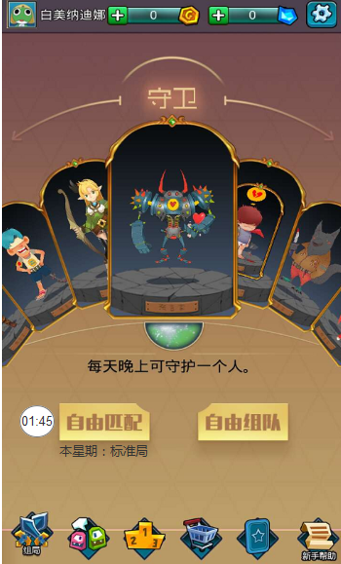
 |  |  |  |  |  |  | 1.点击自由匹配，自由匹配旁边显示等待时间。
 |  |  |  |  |  |  | 2.匹配成功后弹出窗口，玩家可以选择立即进入，或者暂时挂起。
 |  |  |  |  |  |  | 3.20S后若玩家还没有点击进入游戏，取消这次匹配。
 |  |  |  |  |  |  | 4.进入战斗界面不能退出游戏，退出提示其：“匹配成功后不能离开游戏。”
 |  |  |  |  |  |  | 6.每个星期会默认一种配置，详细角色皮配置如下表。

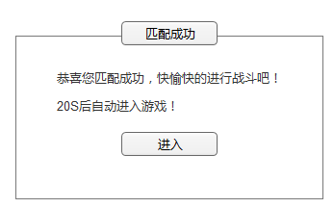
 |  |  |  |  |  |  |  | 配置种类 | 配置名称 | 角色配置
 |  |  |  |  |  |  |  | 1 | 标准局 | 预言家、女巫、猎人、白痴、4平民、4狼
 |  |  |  |  |  |  |  | 2 | 白狼局 | 预言家、女巫、猎人、守卫、4平民、3狼、白狼
 |  |  |  |  |  |  |  | 3 | 丘比特局 | 预言家、女巫、猎人、丘比特、4平民、4狼

二、匹配逻辑

 | 匹配目的：尽量匹配同等级的对手给到玩家，以减少水平差距带来的游戏负面体验。我们采用国际流行的elo算法来实现。

 | RANK概念和算法

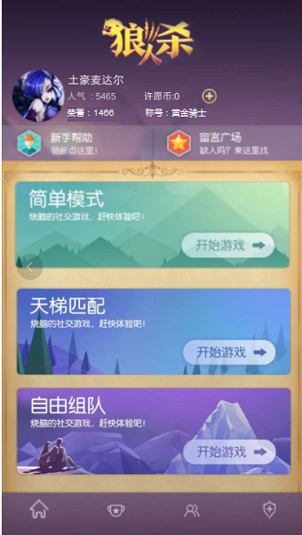
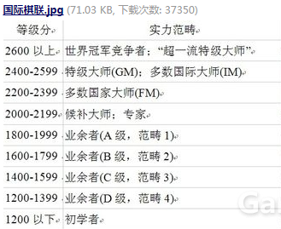
 | Rank分划分为以下几个阶段，初始大家都是1200分。
 |  |  |  |  |  |  |  |  | 2400以上 | 神佑骑士
 |  |  |  |  |  |  |  |  | 2200-2399 | 火龙骑士
 |  |  |  |  |  |  |  |  | 2000-2199 | 圣殿骑士
 |  |  |  |  |  |  |  |  | 1800-1999 | 圆桌骑士
 |  |  |  |  |  |  |  |  | 1600-1799 | 黑衫骑士
 |  |  |  |  |  |  |  |  | 1400-1599 | 黄金骑士
 |  |  |  |  |  |  |  |  | 1200-1399 | 白银骑士
 |  |  |  |  |  |  |  |  | 1200以下 | 青铜骑士

 | 新rank分(Rn)=原rank分(Ro)+20*（实际得分W-预期胜率We) |  |  |  |  | 对应公式：Rn=Ro+20*(W-We)

 | 实际得分W：有且仅有3个值，获胜得1分，平局0.5，失败0分。

 | 预期胜率We：Ra VS Rb获得胜率的期望，公式为： |  |  | Ea=1/(1+10^((Rb-Ra)/400))

 | 国际象棋为1V1模式，而狼人杀为1V11,所以Rb=avg(R1+R2.....+R11)，即剩余对手的平均Rank分。

 | 举例：小明rank分1800，和11个平均rank为1850分的玩家比赛。
 | 若获胜： |  |  | 若平局： |  |  |  | 若输了：
 | W= | 1 |  | W | 0.5 |  |  | W | 0
 | We= | 0.42853688259 | 0.429 | We | 0.42853688259 | 0.429 |  | We | 0.42853688259 | 0.429
 | 带入公式Rn=Ro+20*(W-We) |  |  | 带入公式Rn=Ro+20*(W-We) |  |  |  | 带入公式Rn=Ro+20*(W-We)
 | Rn | 1811.42 | 1811 | Rn | 1801.42 | 1801 |  | Rn | 1791.42 | 1791

 | 匹配机制

 | 按先后顺序排列队伍
 | 1.按点击匹配的先后顺序，把想要匹配的人排成一个堆栈，越早排在越前面。
 | 2.服务器端永远只以排在第一位的玩家作为Rank分标准，去搜寻其他玩家。
 | 3.当一位玩家找齐另外11个玩家且都进入游戏后，将这12个人的队列移除。
 | 4.继续去以排在第一位的玩家作为rank分标准去搜寻其他11名玩家。

 | 取Rank分较为接近的玩家作为对手
 | 1.取第一位的rank分作为标准，向上找最接近的5个人，向下找最接近的6个人。
 | 2.若向上找不齐5人，则向下找人补齐。
 | 3.若向下找不齐6人，则向上找人补齐。
 | 4.若找不齐11人，寻找到5分钟后，提示玩家，当前人少，是否继续寻找队伍。

 | 组队匹配机制
 | 1.玩家可选择组队去匹配。把小队作为1个单位，多个对象加入到队列中。去小队平均Rank作为匹配标准。
 | 2.加入小队匹配后，有可能碰到的对手也是组好队伍的。
 | 3.匹配的对手中且符合rank分要求，则优先考虑队伍。
 | 4.对手中优先考虑队伍，但当到了临界状态时，还是以凑齐人数为优先考虑，比如队列中11个人，还有需选区1个人，这事有1个队伍2个人，和1个单人，则选取这个单人。凑成12人匹配局。

 | 匹配机制
 | 普通队列：按点击匹配的先后顺序形成的队列。
 | 搜索队列：以某个人为标准在普通队列中按rank分找人的搜索队列。
 | 准备队列：匹配成功但还未进入游戏的队列，叫准备队列，队列位置在普通队列中保持不变。

 | 准备队列形成后，寻找普通队列中的位置靠前第1人，以这个人为标准，在普通队列中寻找下一个搜索队 列。

 | 若准备队列中有人取消，那么销毁这个准备队列，队员位置不变。等待正在搜索队列变成准备队列后，再 从普通队列中以位置靠前第1人为标准，去寻找搜索队列。

 | 普通队列只有一个
 | 搜索队列同时只会存在一个
 | 准备队列可能会有多个。

排行榜
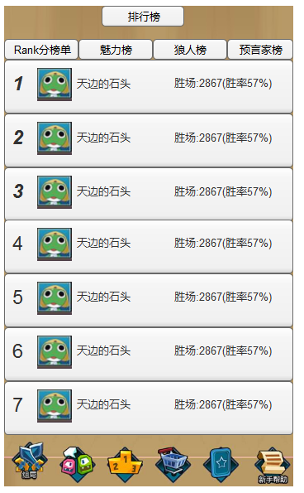
排行榜

Rank分榜单 |  | 魅力榜 | Mvp榜 | 战斗力榜
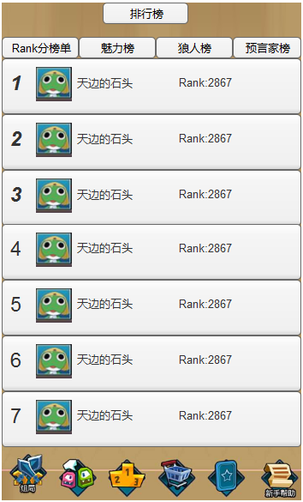
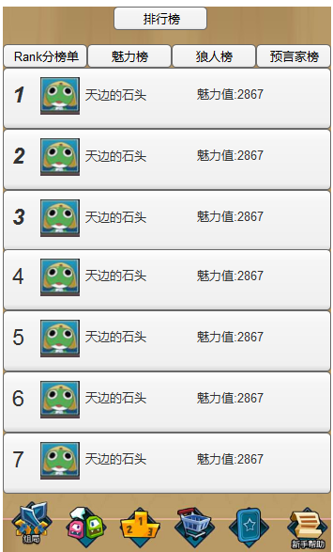
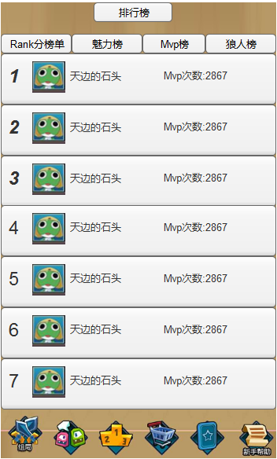


 | 1.排行榜共有：Rank分榜单、魅力榜、MVP榜、战斗力榜、狼人榜、预言家榜、女巫榜、猎人榜、平民榜，共7个榜单。可左右滑动列表。
 | 2.每个榜单显示排名前100的玩家。
 | 3.Rank分榜：Rank分由高到低排列，若相同rank分则，按胜场多少。
 | 4.魅力榜：魅力通过送礼物获得，按魅力值从高到低排列，若魅力值相同，按胜场多少。
 | 5.MVP榜：按获胜MVP的次数排列，若MVP次数相同，则按胜场多少。
 | 6.狼人榜、预言家榜、女巫榜、猎人榜、平民榜，按身份获得胜场多少排列。若胜场相同，则按rank分排列。
 | 7.点击信息块，进入个人信息界面。
 | 8.战斗力榜：按战斗力高低排序，若战斗力相同，则按rank分排序。

商城
商城

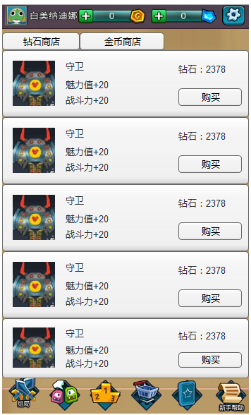
 | 1.商城分为钻石商店、金币商店
 | 2.以后可能增加新的代币。

